상품제안서
영국R. 로사 IH 세라믹 전골냄비 32cm | 상품코드: S45520

 |  |  |  |  |  |  | 02-713-8555 | www.synergygift.co.kr
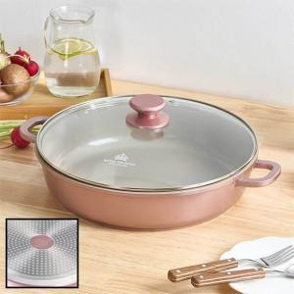

【상세/제작정보】

【인쇄/포장옵션】 | 스티커 / 포장지포장

【공급단가】 | 수량 | 20~ | 50~ | 100~ | 300~ | 500~
*VAT별도 | 단가 | 33,790원 | 32,470원 | 30,880원 | 30,090원 | 29,560원

【상품 URL】 | https://synergygift.co.kr:443/src/goods_detail.php?gdno=45520

